1.นำไปใช้
สรุปความสอดคล้องของโครงการในระบบ eMENSCR ต่อห่วงโซ่คุณค่าฯ ของเป้าหมายแผนแม่บทย่อย
การนำข้อมูลไปใช้ประกอบการจัดทำโครงการเพื่อขับเคลื่อนการบรรลุเป้าหมายตามยุทธศาสตร์ชาติ ประจำปีงบประมาณ พ.ศ. 2567
1. ทบทวนความเกี่ยวข้องของหน่วยงานกับเป้าหมายแผนแม่บทย่อย (Y1) ของแผนแม่บทภายใต้ยุทธศาสตร์ชาติ

คำชี้แจง :
นำข้อมูลจาก Sheet 3. Pivot หน่วยงาน และ Sheet 4. รวม หรือ Sheet 5. เรียงปี หรือ Sheet 6. VC ไปประกอบการจัดทำ PRJ67WS1 ดังนี้
1.1 วิเคราะห์การมีส่วนร่วมขับเคลื่อนการบรรลุผลสัมฤทธิ์ตามเป้าหมายของแผนแม่บทย่อยฯ ตามองค์ประกอบและปัจจัยของห่วงโซ่คุณค่าของประเทศไทย (Final Value Chain Thailand : FVCT) โดยพิจารณาจากโครงการ/การดำเนินการของหน่วยงานที่ได้มีการดำเนินการที่ผ่านมาว่าใต้อยู่ในปัจจัยภายใต้องค์ประกอบของห่วงโซ่คุณค่าฯ ซึ่งจะสะท้อนให้เห็นว่าหน่วยงานมีส่วนร่วมขับเคลื่อนฯ ปัจจัยใดบ้าง
1.2 พิจารณาโครงการ/การดำเนินการที่ผ่านมาของหน่วยงานที่มีการนำเข้าในระบบ eMENSCR เพื่อนำไปสู่การเพิ่มเติมโครงการ/การดำเนินการตั้งแต่ปีงบประมาณ 2561 – ปัจจุบันของหน่วยงานที่ยังไม่ได้มีการนำเข้าในระบบ eMENSCR ทั้งในส่วนของโครงการ/การดำเนินการที่ใช้งบประมาณแผ่นดิน/งบประมาณจากแหล่งอื่น และไม่ใช้งบประมาณ



2 .การทำร่างข้อเสนอโครงการเพื่อขับเคลื่อนการบรรลุเป้าหมายตามยุทธศาสตร์ชาติ ประจำปีงบประมาณ พ.ศ. 2567
คำชี้แจง :
นำข้อมูลจาก Sheet 3. Pivot VC และ Sheet 4. รวม หรือ Sheet 5. เรียงปี หรือ Sheet 6. VC ไปประกอบการจัดทำร่างข้อเสนอโครงการฯ ดังนี้
2.1 วิเคราะห์ช่องว่างของห่วงโซ่คุณค่าฯ โดยพิจารณาองค์ประกอบ/ปัจจัยที่ไม่มีโครงการฯ (X) มารองรับ เพื่อให้หน่วยงานจัดทำโครงการฯ มาขับเคลื่อนการดำเนินการในปัจจัยภายใต้องค์ประกอบนั้น
2.2 วิเคราะห์ความซ้ำซ้อนของโครงการ/การดำเนินการที่อยู่ในปัจจัยภายใต้องค์ประกอบของห่วงโซ่คุณค่าฯ ของเป้าหมายแผนแม่บทย่อย (Y1) ที่เกี่ยวข้อง โดยพิจารณาจากปัจจัยที่มีโครงการมารองรับเป็นจำนวนมาก เพื่อดูความซ้ำซ้อนที่เกิดขึ้นของโครงการ/การดำเนินงานที่ผ่านมา และประเมินว่าข้อเสนอโครงการฯ ที่หน่วยงานจะจัดทำมีความซ้ำซ้อนกับโครงการของหน่วยงานอื่น ๆ หรือไม่ โดยหน่วยงานสามารถหารือและบูรณาการร่วมกันเพื่อลดความซ้ำซ้อนและจัดทำโครงการฯ ที่มีคุณภาพต่อไป

Pivot VC
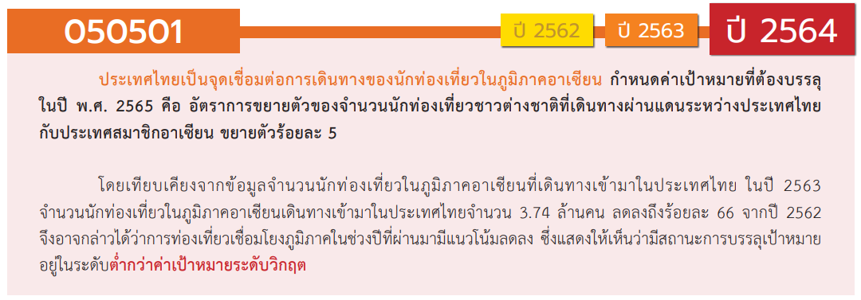
องค์ประกอบ / ปัจจัย | ปีงบประมาณ
 | 2561 | 2562 | 2563 | 2564 | 2565 | รวมจำนวนโครงการทั้งหมด
050501V01 |  | 3 | 2 | 1 |  | 6
050501F0101 |  | 3 | 2 | 1 |  | 6
050501F0102
050501F0103
050501V02 |  |  | 10 | 44 | 33 | 87
050501F0201 |  |  | 8 | 40 | 28 | 76
050501F0202 |  |  | 2 | 3 | 5 | 10
050501F0203 |  |  |  | 1 |  | 1
050501V03 | 1 | 1 | 32 | 16 | 14 | 64
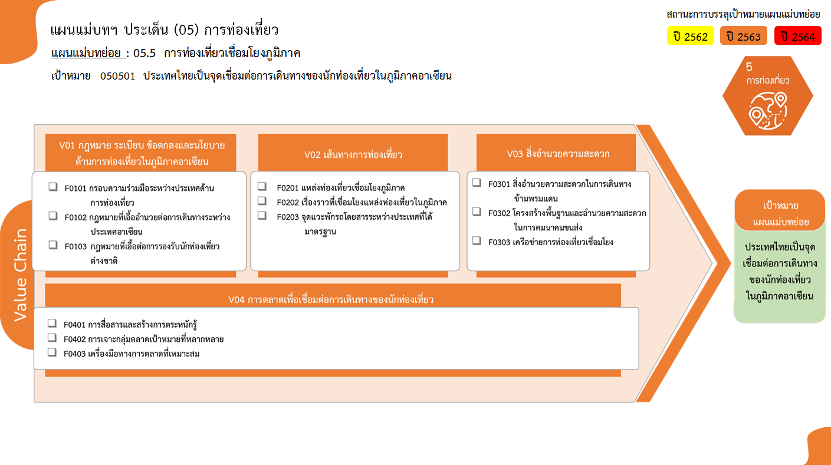
0 โครงการ
76 โครงการ
6 โครงการ
รวม 6 โครงการ
0 โครงการ
10 โครงการ
1 โครงการ
รวม 87 โครงการ
รวม 64 โครงการ
2 โครงการ
53 โครงการ
9 โครงการ
รวม 25 โครงการ
13 โครงการ
7 โครงการ
5 โครงการ
รวมทั้งสิ้น 182 โครงการ
050501F0301 |  |  | 1 | 1 |  | 2
050501F0302 |  |  | 30 | 11 | 12 | 53
050501F0303 | 1 | 1 | 1 | 4 | 2 | 9
050501V04 | 1 | 2 | 9 | 9 | 4 | 25
050501F0401 | 1 | 1 | 5 | 4 | 2 | 13
050501F0402 |  | 1 | 2 | 2 | 2 | 7
050501F0403 |  |  | 2 | 3 |  | 5
ไม่สอดคล้องกับ V และ F ใด |  | 1 | 3 |  |  | 4
050501F00 |  | 1 | 3 |  |  | 4
รวมจำนวนโครงการทั้งหมด | 2 | 7 | 56 | 70 | 51 | 186
*F00 หมายถึงโครงการไม่สอดคล้องกับองค์ประกอบและปัจจัยใดของเป้าหมายแผนแม่บทย่อย

โครงการที่ไม่สอดคล้องกับองค์ประกอบและปัจจัยใดของเป้าหมายแผนแม่บทย่อย จำนวน 4 โครงการ

